Welcome
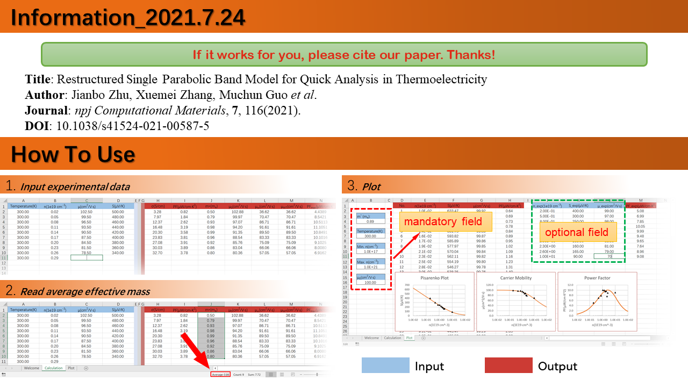

Plot
 | No. | n(1e19 cm-3) | S(μV/K) | μ(cm2/V·s) | PF(μW/cm·K2) | n_exp(1e19 cm-3) | S_exp(μV/K) | μ_exp(cm2/V·s) | PF_exp(μW/cm·K2)
 | 1 | 0.10 | 434.13 | 99.21 | 3.00 | 0.20 | 400.00 | 99.00 | 5.08
m* (me): | 2 | 0.11 | 428.22 | 99.15 | 3.12
0.88 | 3 | 0.11 | 422.31 | 99.09 | 3.25
 | 4 | 0.12 | 416.41 | 99.03 | 3.38
μ0(cm2/V·s) | 5 | 0.13 | 410.51 | 98.96 | 3.52
100.00 | 6 | 0.14 | 404.62 | 98.89 | 3.66
 | 7 | 0.15 | 398.72 | 98.81 | 3.81
Temperature(K): | 8 | 0.16 | 392.84 | 98.73 | 3.96
300.00 | 9 | 0.17 | 386.95 | 98.64 | 4.11
 | 10 | 0.19 | 381.07 | 98.55 | 4.27
Min. n(cm-3): | 11 | 0.20 | 375.20 | 98.44 | 4.43
1.0E+18 | 12 | 0.21 | 369.33 | 98.34 | 4.59
Pisarenko Plot
 | S(μV/K) |  | S_exp(μV/K)
0.10 | 434.13 | 0.20 | 400.00
0.11 | 428.22
0.11 | 422.31
0.12 | 416.41
0.13 | 410.51
0.14 | 404.62
0.15 | 398.72
0.16 | 392.84
0.17 | 386.95
0.19 | 381.07
0.20 | 375.20
0.21 | 369.33
0.23 | 363.47
0.25 | 357.62
0.26 | 351.77
0.28 | 345.93
0.30 | 340.09
0.32 | 334.27
0.35 | 328.45
0.37 | 322.65
0.40 | 316.85
0.43 | 311.07
0.46 | 305.29
0.49 | 299.53
0.52 | 293.78
0.56 | 288.05
0.60 | 282.33
0.65 | 276.63
0.69 | 270.94
0.74 | 265.27
0.79 | 259.63
0.85 | 254.00
0.91 | 248.39
0.98 | 242.81
1.05 | 237.25
1.12 | 231.72
1.20 | 226.22
1.29 | 220.74
1.38 | 215.30
1.48 | 209.89
1.58 | 204.52
1.70 | 199.18
1.82 | 193.88
1.95 | 188.62
2.09 | 183.41
2.24 | 178.24
2.40 | 173.12
2.57 | 168.05
2.75 | 163.04
2.95 | 158.08
...
Carrier Mobility
 | μ(cm2/V·s) |  | μ_exp(cm2/V·s)
0.10 | 99.21 | 0.20 | 99.00
0.11 | 99.15
0.11 | 99.09
0.12 | 99.03
0.13 | 98.96
0.14 | 98.89
0.15 | 98.81
0.16 | 98.73
0.17 | 98.64
0.19 | 98.55
0.20 | 98.44
0.21 | 98.34
0.23 | 98.22
0.25 | 98.10
0.26 | 97.97
0.28 | 97.83
0.30 | 97.68
0.32 | 97.52
0.35 | 97.36
0.37 | 97.18
0.40 | 96.99
0.43 | 96.79
0.46 | 96.57
0.49 | 96.34
0.52 | 96.10
0.56 | 95.85
0.60 | 95.57
0.65 | 95.29
0.69 | 94.98
0.74 | 94.66
0.79 | 94.32
0.85 | 93.96
0.91 | 93.58
0.98 | 93.18
1.05 | 92.76
1.12 | 92.32
1.20 | 91.86
1.29 | 91.37
1.38 | 90.86
1.48 | 90.32
1.58 | 89.77
1.70 | 89.18
1.82 | 88.57
1.95 | 87.94
2.09 | 87.28
2.24 | 86.59
2.40 | 85.88
2.57 | 85.14
2.75 | 84.38
2.95 | 83.59
...
Power Factor
 | PF(μW/cm·K2) |  | PF_exp(μW/cm·K2)
0.10 | 3.00 | 0.20 | 5.08
0.11 | 3.12 |  | 0.00
0.11 | 3.25 |  | 0.00
0.12 | 3.38 |  | 0.00
0.13 | 3.52 |  | 0.00
0.14 | 3.66 |  | 0.00
0.15 | 3.81 |  | 0.00
0.16 | 3.96 |  | 0.00
0.17 | 4.11 |  | 0.00
0.19 | 4.27 |  | 0.00
0.20 | 4.43 |  | 0.00
0.21 | 4.59 |  | 0.00
0.23 | 4.76 |  | 0.00
0.25 | 4.93 |  | 0.00
0.26 | 5.11 |  | 0.00
0.28 | 5.29 |  | 0.00
0.30 | 5.47 |  | 0.00
0.32 | 5.65 |  | 0.00
0.35 | 5.83 |  | 0.00
0.37 | 6.02 |  | 0.00
0.40 | 6.21 |  | 0.00
0.43 | 6.40 |  | 0.00
0.46 | 6.59 |  | 0.00
0.49 | 6.78 |  | 0.00
0.52 | 6.97 |  | 0.00
0.56 | 7.17 |  | 0.00
0.60 | 7.35 |  | 0.00
0.65 | 7.54 |  | 0.00
0.69 | 7.73 |  | 0.00
0.74 | 7.91 |  | 0.00
0.79 | 8.09 |  | 0.00
0.85 | 8.27 |  | 0.00
0.91 | 8.44 |  | 0.00
0.98 | 8.60 |  | 0.00
1.05 | 8.76 |  | 0.00
1.12 | 8.91 |  | 0.00
1.20 | 9.05 |  | 0.00
1.29 | 9.19 |  | 0.00
1.38 | 9.31 |  | 0.00
1.48 | 9.43 |  | 0.00
1.58 | 9.53 |  | 0.00
1.70 | 9.63 |  | 0.00
1.82 | 9.71 |  | 0.00
1.95 | 9.77 |  | 0.00
2.09 | 9.83 |  | 0.00
2.24 | 9.87 |  | 0.00
2.40 | 9.89 |  | 0.00
2.57 | 9.90 |  | 0.00
2.75 | 9.90 |  | 0.00
2.95 | 9.88 |  | 0.00
...
 | 13 | 0.23 | 363.47 | 98.22 | 4.76
Max. n(cm-3): | 14 | 0.25 | 357.62 | 98.10 | 4.93
1.0E+21 | 15 | 0.26 | 351.77 | 97.97 | 5.11
 | 16 | 0.28 | 345.93 | 97.83 | 5.29
 | 17 | 0.30 | 340.09 | 97.68 | 5.47
 | 18 | 0.32 | 334.27 | 97.52 | 5.65
 | 19 | 0.35 | 328.45 | 97.36 | 5.83
 | 20 | 0.37 | 322.65 | 97.18 | 6.02
 | 21 | 0.40 | 316.85 | 96.99 | 6.21
 | 22 | 0.43 | 311.07 | 96.79 | 6.40
 | 23 | 0.46 | 305.29 | 96.57 | 6.59
 | 24 | 0.49 | 299.53 | 96.34 | 6.78
 | 25 | 0.52 | 293.78 | 96.10 | 6.97
 | 26 | 0.56 | 288.05 | 95.85 | 7.17
 | 27 | 0.60 | 282.33 | 95.57 | 7.35
 | 28 | 0.65 | 276.63 | 95.29 | 7.54
 | 29 | 0.69 | 270.94 | 94.98 | 7.73
 | 30 | 0.74 | 265.27 | 94.66 | 7.91
 | 31 | 0.79 | 259.63 | 94.32 | 8.09
 | 32 | 0.85 | 254.00 | 93.96 | 8.27
 | 33 | 0.91 | 248.39 | 93.58 | 8.44
 | 34 | 0.98 | 242.81 | 93.18 | 8.60
 | 35 | 1.05 | 237.25 | 92.76 | 8.76
 | 36 | 1.12 | 231.72 | 92.32 | 8.91
 | 37 | 1.20 | 226.22 | 91.86 | 9.05
 | 38 | 1.29 | 220.74 | 91.37 | 9.19
 | 39 | 1.38 | 215.30 | 90.86 | 9.31
 | 40 | 1.48 | 209.89 | 90.32 | 9.43
 | 41 | 1.58 | 204.52 | 89.77 | 9.53
 | 42 | 1.70 | 199.18 | 89.18 | 9.63
 | 43 | 1.82 | 193.88 | 88.57 | 9.71
 | 44 | 1.95 | 188.62 | 87.94 | 9.77
 | 45 | 2.09 | 183.41 | 87.28 | 9.83
 | 46 | 2.24 | 178.24 | 86.59 | 9.87
 | 47 | 2.40 | 173.12 | 85.88 | 9.89
 | 48 | 2.57 | 168.05 | 85.14 | 9.90
 | 49 | 2.75 | 163.04 | 84.38 | 9.90
 | 50 | 2.95 | 158.08 | 83.59 | 9.88
 | 51 | 3.16 | 153.18 | 82.77 | 9.84
 | 52 | 3.39 | 148.34 | 81.94 | 9.79
 | 53 | 3.63 | 143.56 | 81.08 | 9.72
 | 54 | 3.89 | 138.85 | 80.19 | 9.64
 | 55 | 4.17 | 134.21 | 79.29 | 9.54
 | 56 | 4.47 | 129.65 | 78.36 | 9.43
 | 57 | 4.79 | 125.15 | 77.42 | 9.30
 | 58 | 5.13 | 120.74 | 76.45 | 9.16
 | 59 | 5.50 | 116.40 | 75.47 | 9.00
 | 60 | 5.89 | 112.15 | 74.47 | 8.84
 | 61 | 6.31 | 107.98 | 73.46 | 8.66
 | 62 | 6.76 | 103.90 | 72.43 | 8.47
 | 63 | 7.24 | 99.91 | 71.39 | 8.27
 | 64 | 7.76 | 96.01 | 70.34 | 8.06
 | 65 | 8.32 | 92.20 | 69.28 | 7.85
 | 66 | 8.91 | 88.49 | 68.21 | 7.63
 | 67 | 9.55 | 84.88 | 67.13 | 7.40
 | 68 | 10.23 | 81.37 | 66.05 | 7.17
 | 69 | 10.96 | 77.95 | 64.97 | 6.94
 | 70 | 11.75 | 74.64 | 63.88 | 6.70
 | 71 | 12.59 | 71.43 | 62.79 | 6.46
 | 72 | 13.49 | 68.32 | 61.71 | 6.23
 | 73 | 14.45 | 65.32 | 60.62 | 5.99
 | 74 | 15.49 | 62.42 | 59.54 | 5.76
 | 75 | 16.60 | 59.62 | 58.46 | 5.52
 | 76 | 17.78 | 56.92 | 57.38 | 5.30
 | 77 | 19.05 | 54.32 | 56.32 | 5.07
 | 78 | 20.42 | 51.83 | 55.25 | 4.85
 | 79 | 21.88 | 49.43 | 54.20 | 4.64
 | 80 | 23.44 | 47.13 | 53.16 | 4.43
 | 81 | 25.12 | 44.93 | 52.12 | 4.23
 | 82 | 26.92 | 42.82 | 51.10 | 4.04
 | 83 | 28.84 | 40.81 | 50.08 | 3.85
 | 84 | 30.90 | 38.89 | 49.08 | 3.67
 | 85 | 33.11 | 37.05 | 48.09 | 3.50
 | 86 | 35.48 | 35.31 | 47.11 | 3.34
 | 87 | 38.02 | 33.64 | 46.15 | 3.18
 | 88 | 40.74 | 32.06 | 45.19 | 3.03
 | 89 | 43.65 | 30.56 | 44.26 | 2.89
 | 90 | 46.77 | 29.13 | 43.33 | 2.76
 | 91 | 50.12 | 27.78 | 42.42 | 2.63
 | 92 | 53.70 | 26.50 | 41.53 | 2.51
 | 93 | 57.54 | 25.28 | 40.65 | 2.40
 | 94 | 61.66 | 24.14 | 39.78 | 2.29
 | 95 | 66.07 | 23.05 | 38.93 | 2.19
 | 96 | 70.79 | 22.02 | 38.10 | 2.10
 | 97 | 75.86 | 21.06 | 37.27 | 2.01
 | 98 | 81.28 | 20.14 | 36.47 | 1.93
 | 99 | 87.10 | 19.28 | 35.68 | 1.85
 | 100 | 93.33 | 18.47 | 34.90 | 1.78
 | 101 | 100.00 | 17.70 | 34.14 | 1.71

Formula List
